機能概要フロー
AutoCAD
コマンド実行
図面読み込み機能
図面読み込み機能
BR_ATRBUT.ini

C_BrandSet.ini
必須操作
開始
開始

①Brand Drawing
図面読み込み機能
INIIファイル読み込み
INIIファイル読み込み

AT-B図番入力
図面落とし込み機能
INIIファイル読み込み
②Pre Process
編集文字のないPICの削除

図面読み込み
図面枠作成機能
取り消し文字削除
③Frame Data - Create

終了
文字ＰＩＣ Ｘ削除

任意操作（順不同）

セリアル定義機能
④-(ア)Serial
文字ＰＩＣ取り消し解除

クラス（＝画層）、レビジョン、線種、線幅で対象を判別
モールドNo定義機能
④-(イ)Mold No.
PIC2、3の不要アイテムの削除

④-(ウ)TWI
TWIマーク定義機能

PIC2～3 ループ 開始

④-(エ)Platform
Platformマーク類定義機能
INIIファイル読み込み

ブランド径線・ラジアル線 非表示

Safety Detailマーク類定義機能
直前の処理でラジアル線を非表示にする際に最小円を識別している。
④-(オ)Safety Detail - Create

最小円作成

必須操作
経線1～4作成

⑤-(ア)Labeling Detail - Create
詳細化（自動）機能
INIIファイル読み込み

最外円作成

任意操作

⑤-(イ)Detail - Create
詳細化（手動）機能
INIIファイル読み込み
サブモデル読込み

終了
必須操作

各ピクチャの配置機能
⑥Drawing Pos.

INIIファイル読み込み

図面登録機能
⑦Save Drawing

Labeling Detailコマンド一覧
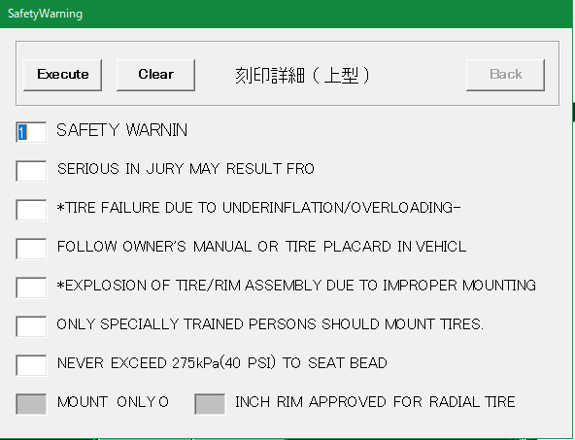
No | 項目 | 現行の設定方法 | 入力例 | 備考
1 | SAFETY WRNIN （左図画面1行目） | 画面上で入力 | 1 | 1～7の数字または空白
2 | 左図画面2行目 | 画面上で入力 |  | 同上
3 | 左図画面3行目 | 画面上で入力 |  | 同上
4 | 左図画面4行目 | 画面上で入力 |  | 同上
5 | 左図画面5行目 | 画面上で入力 |  | 同上
6 | 左図画面6行目 | 画面上で入力 |  | 同上
7 | 左図画面7行目 | 画面上で入力 |  | 同上
8 | MOUNT ONLYO | 画面上で入力 |  | 入力不要な場合あり
9 | インチ数 | 画面上で入力 | 10 | 入力不要な場合あり。 入力できる値に制限あり

Save Drawingコマンド一覧
No | 項目 | 現行の設定方法 | 入力例 | 備考
1 | 新規保存／編集 | 画面上でボタンを選択 |  | 新しく図面登録するか、登録済みの図面情報を編集するかを選択する | No.1の画面
2 | post | 画面上で入力 | P
3 | ID | 画面上で入力 | 4316
4 | Safety | FrameDataコマンドの入力内容 Or 画面上で入力 | A |  | 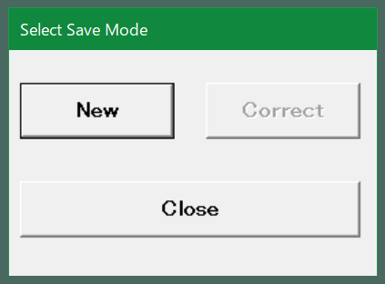
5 | Structure | 同上 | R
6 | Brand | 同上
7 | Tire Type | 同上 | LT
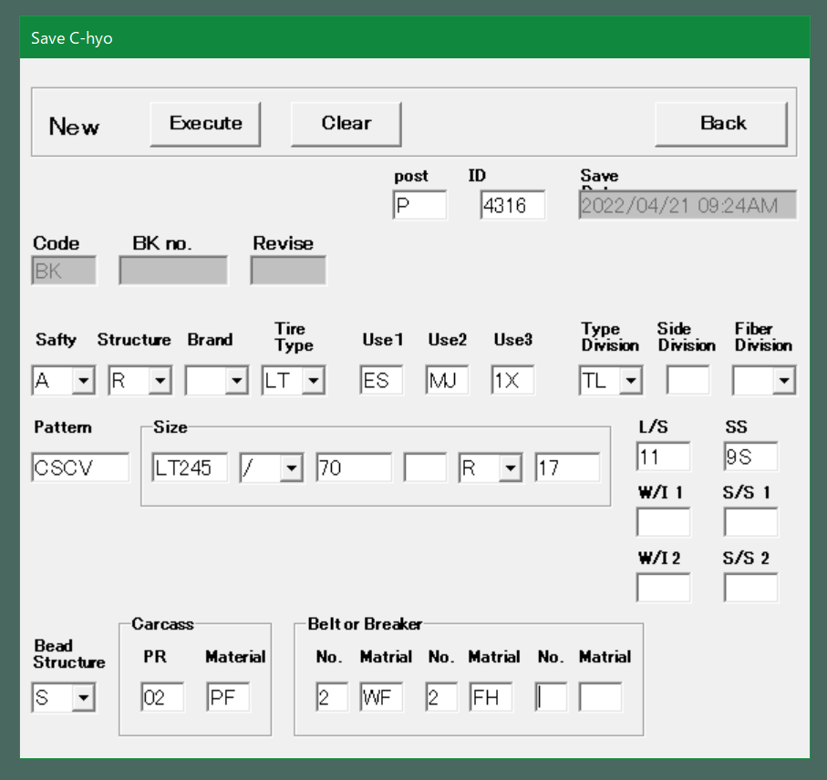
8 | Use1 | 同上 | ES |  | No.2以降の画面
9 | Use2 | 同上 | MJ
10 | Use3 | 同上 | 1X
11 | Type Division | 同上 | TL
12 | Side Division | 同上
13 | Faiber Division | 同上
14 | Pattern | 同上 | CSCV
15 | Size(1) | 画面上で入力 | LT245 | AT-B図面登録時または、FrameDataコマンドで入力している内容（右図赤枠）
16 | Size(2) | 画面上で入力 | / | 同上
17 | Size(3) | 画面上で入力 | 70 | 同上
18 | Size(4) | 画面上で入力 |  | 同上
19 | Size(5) | 画面上で入力 | R | 同上
20 | Size(6) | 画面上で入力 | 17 | 同上
21 | L/S | 画面上で入力 | 11 | 同上
22 | SS | 画面上で入力 | 9S | 同上
23 | W/I 1 | 画面上で入力 |  | 同上？→製品によってプライ表記かロードインデックス表記かが変わる？
24 | S/S 1 | 画面上で入力 |  | 同上？→製品によってプライ表記かロードインデックス表記かが変わる？
25 | W/I 2 | 画面上で入力 |  | 同上？→製品によってプライ表記かロードインデックス表記かが変わる？
26 | S/S 2 | 画面上で入力 |  | 同上？→製品によってプライ表記かロードインデックス表記かが変わる？
27 | Bead Structure | FrameDataコマンドの入力内容 Or 画面上で入力 | S
28 | (Carcass)PR | FrameDataコマンドの入力内容 Or 画面上で入力 | 02
29 | (Carcass)Material | FrameDataコマンドの入力内容 Or 画面上で入力 | PF
30 | (Beltor Breakr) No-1 | FrameDataコマンドの入力内容 Or 画面上で入力 | 2
31 | (Beltor Breakr) Material-1 | FrameDataコマンドの入力内容 Or 画面上で入力 | WF
32 | (Beltor Breakr) No-2 | FrameDataコマンドの入力内容 Or 画面上で入力 | 2
33 | (Beltor Breakr) Material-2 | FrameDataコマンドの入力内容 Or 画面上で入力 | FH
34 | (Beltor Breakr) No-3 | FrameDataコマンドの入力内容 Or 画面上で入力
35 | (Beltor Breakr) Material-3 | FrameDataコマンドの入力内容 Or 画面上で入力

